Photos
Avant travaux |  | Après travaux
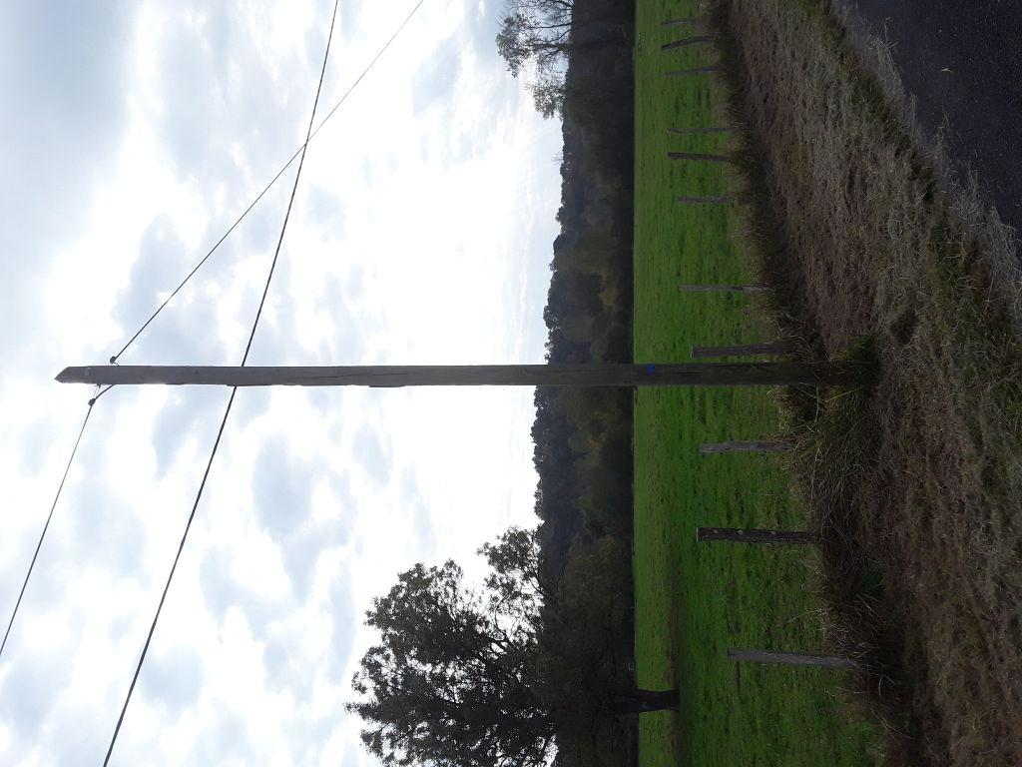 | 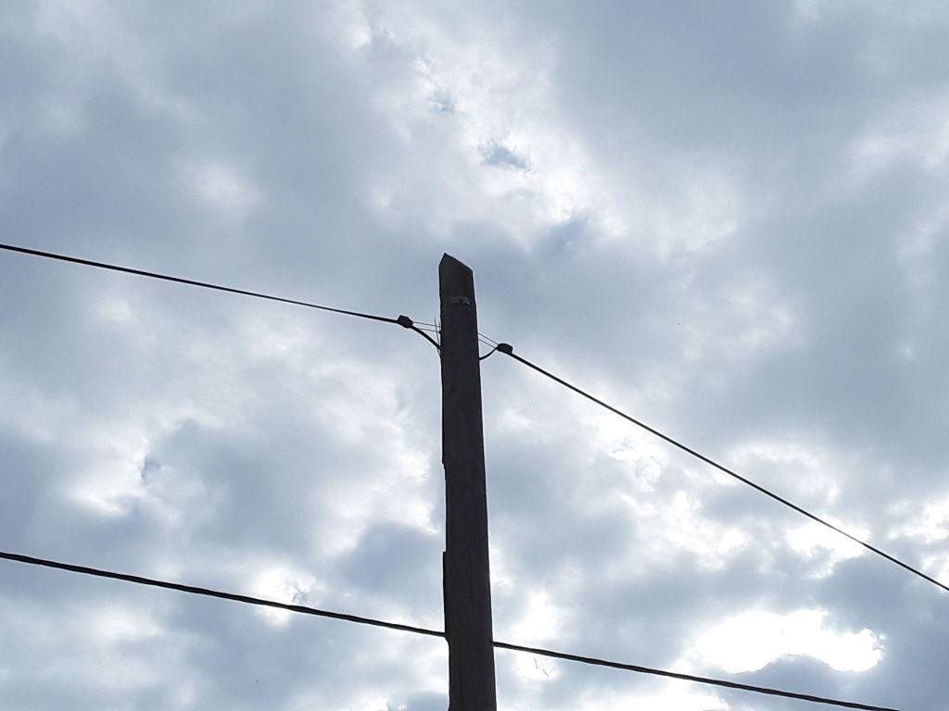
0736229_1.jpg | 0736229_2.jpg
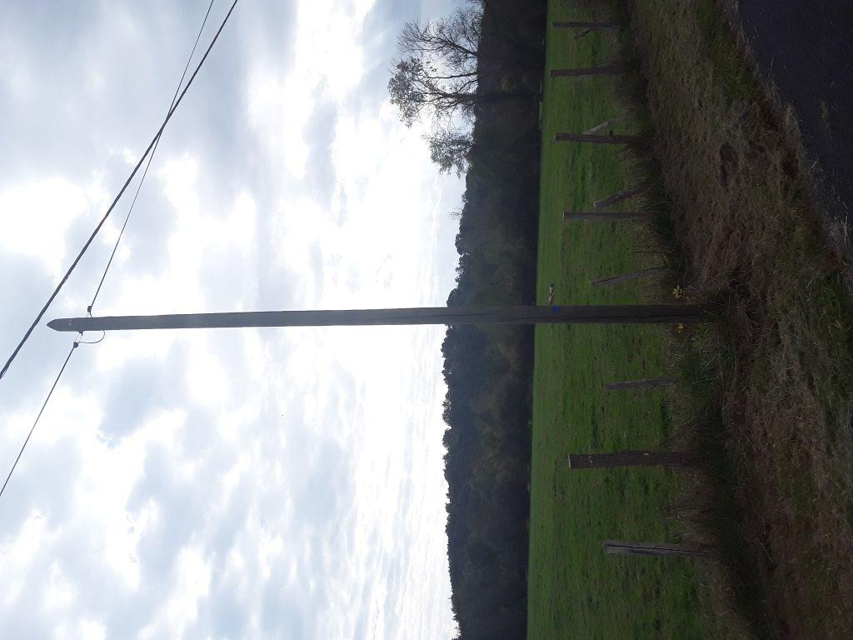 | 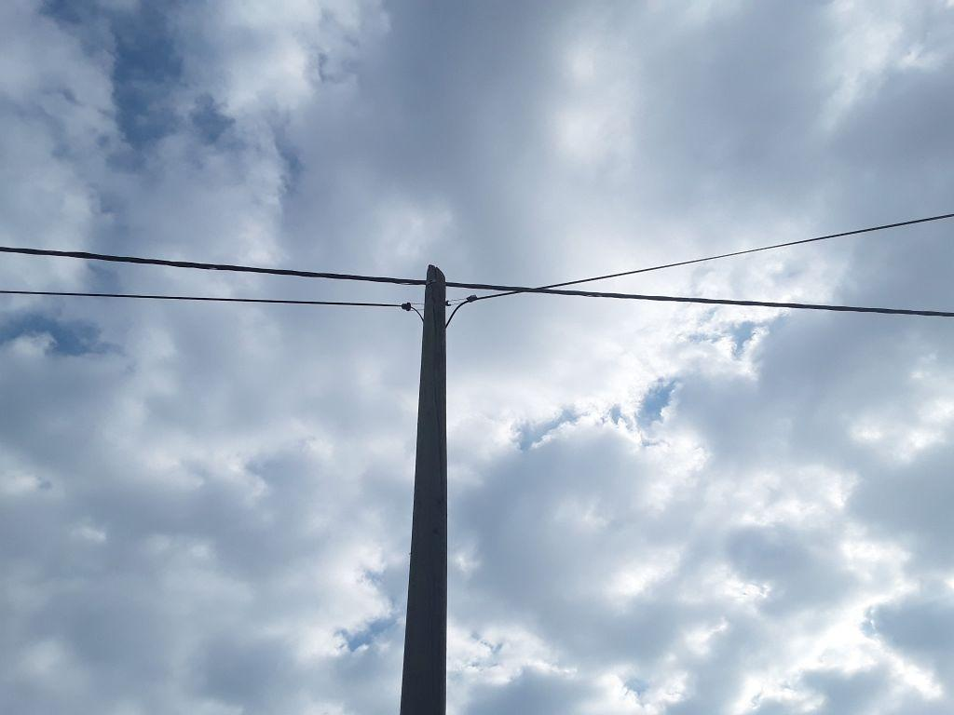
0736228_1.jpg | 0736228_2.jpg
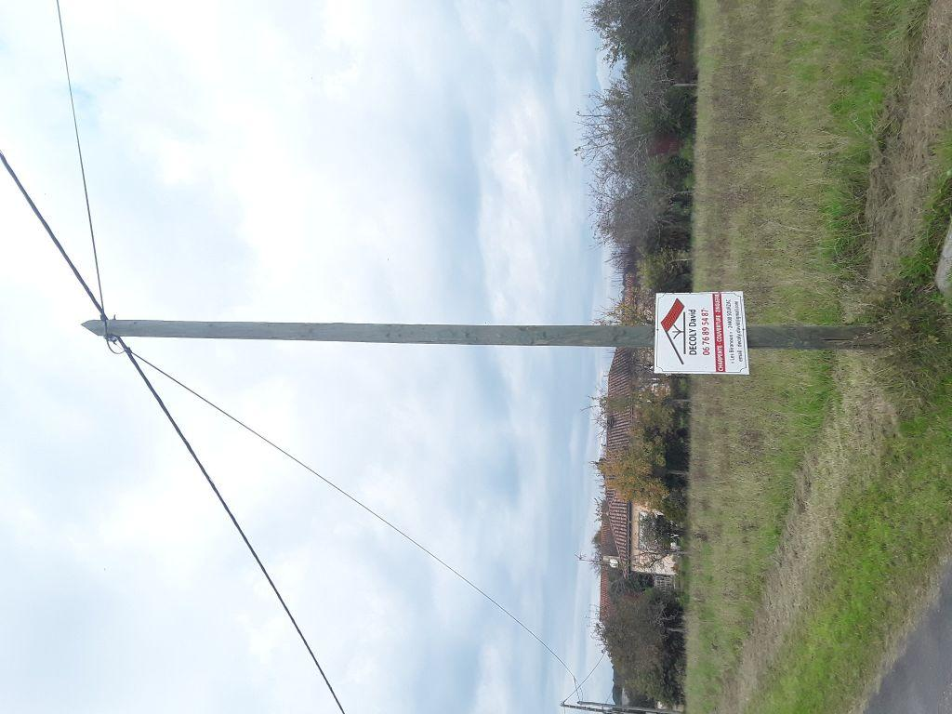 | 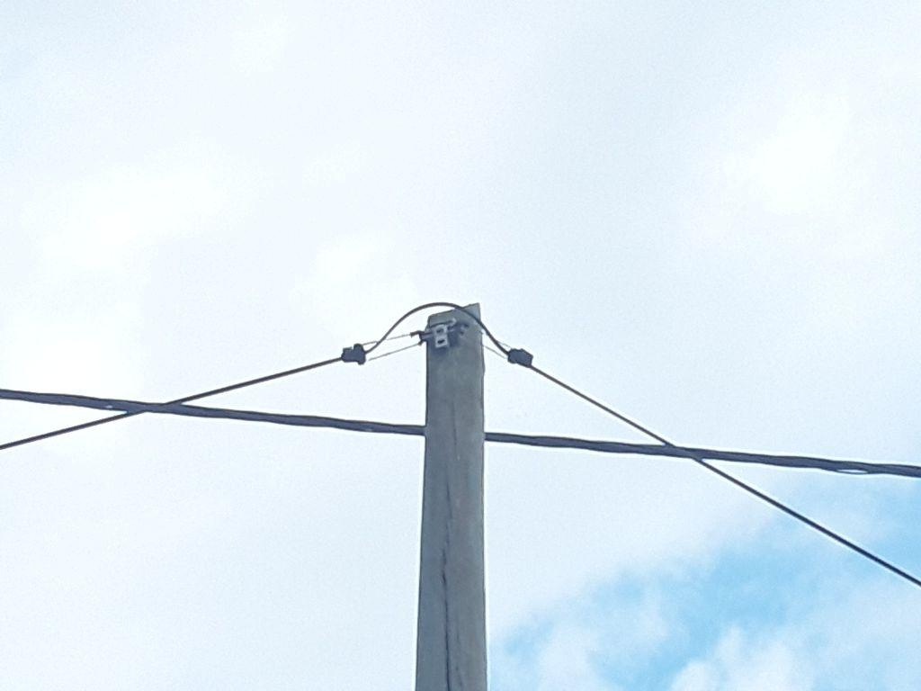
0424034_1.jpg | 0424034_2.jpg

